Ланчи
 |  |  |  | организация питания | анимационные станции | арт-бар
 |  |  |  | 8 (499) 647-60-64
 |  |  |  | hello@exitloft.ru
 |  |  |  | https://exitloft.ru/
 |  |  |  | Москва, ул. Шарикоподшипниковская д.4, к4А

КОММЕРЧЕСКОЕ ПРЕДЛОЖЕНИЕ ПО ОРГАНИЗАЦИИ ВЫЕЗДНОГО МЕРОПРИЯТИЯ
Дата утверждения меню: 10.10.2025г.
Дата мероприятия: | 00.00.2024 | Количество гостей: |  | 10
Место проведения: | EXIT | Время подачи: |  | к 15.00
Формат мероприятия: | Фуршет/Банкет

Заказчик:

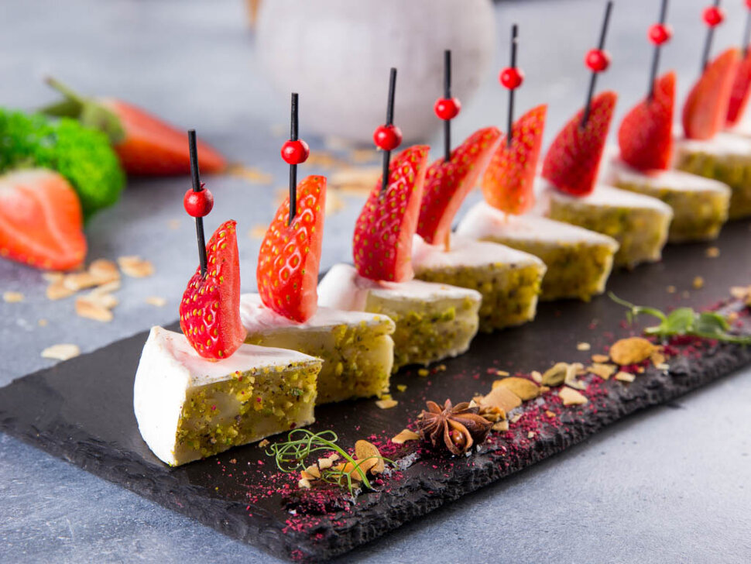
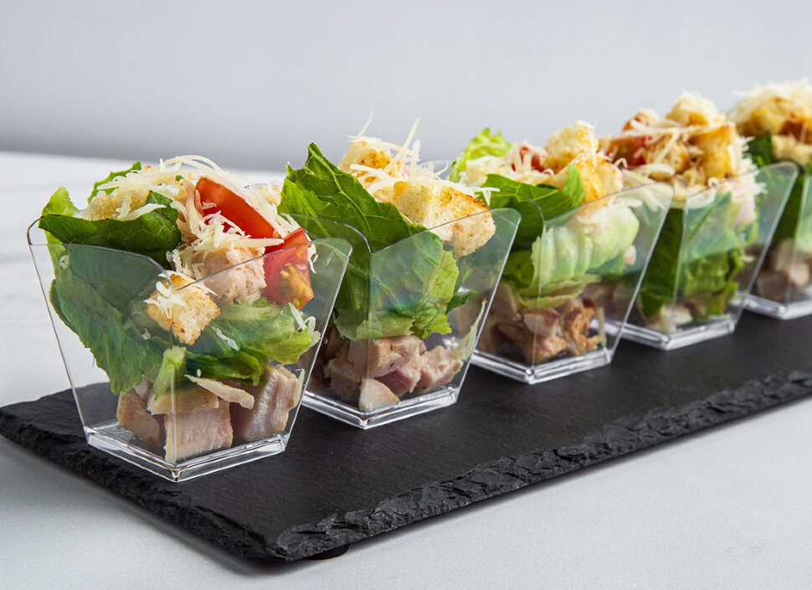
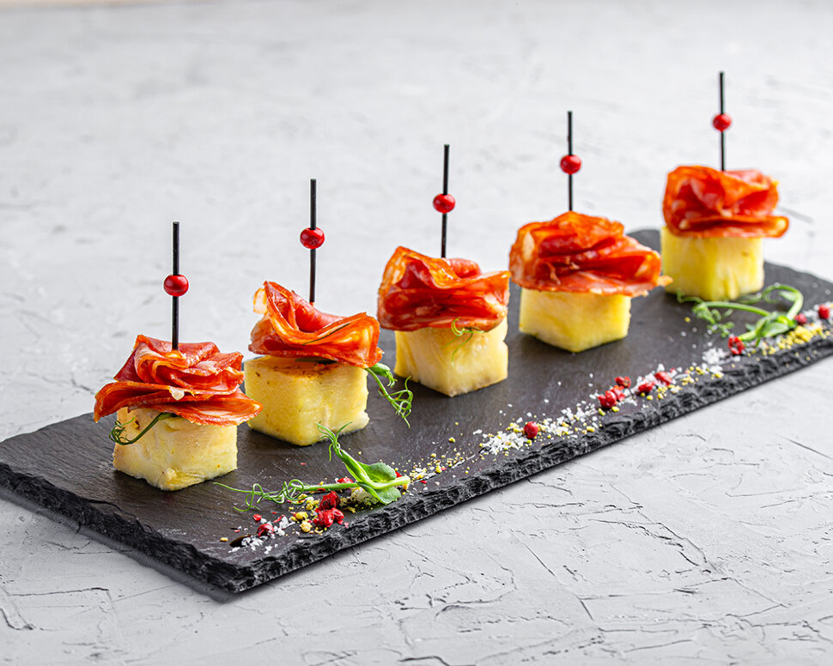
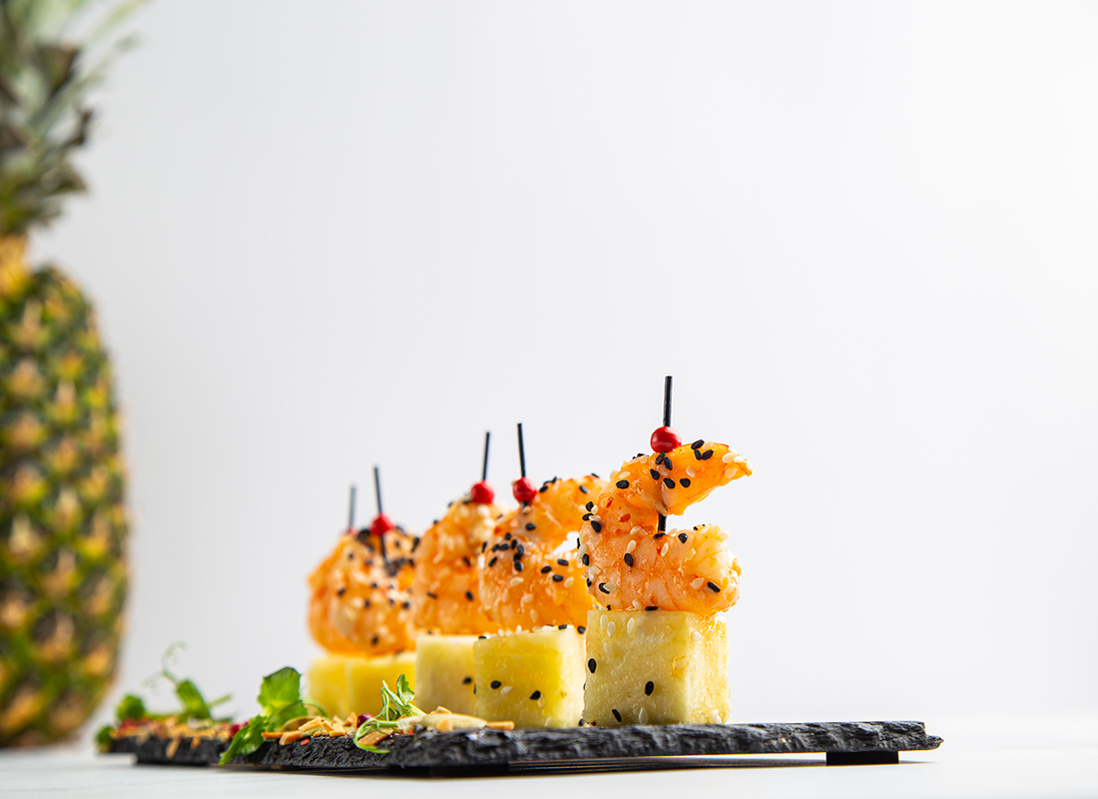

Фото блюд 📷

МЕНЮ ЛАНЧИ

Горячее: | Вес порции, г/мл | Цена за ед./руб. | Кол-во порций | Стоимость, руб. | Выход гр./персона
Котлета домашняя с пене | 300 | 450 | 0 | 0.00 | 0
Куриная грудка с картофелем по деревенски | 300 | 450 | 0 | 0.00 | 0
Индейка с овощами гречневой лапшой | 300 | 510 | 0 | 0.00 | 0
Судак с рисом и соусом кари | 300 | 850 | 0 | 0.00 | 0
Стейк из трески с отварным картофелем | 300 | 655 | 0 | 0.00 | 0
Удон с овощами вок | 300 | 580 | 0 | 0.00 | 0
Овощи гриль | 300 | 610 | 0 | 0.00 | 0

Салаты: | Вес порции, г/мл | Цена за ед./руб. | Кол-во порций | Стоимость, руб. | Выход гр./персона
Овощной | 250 | 315 | 0 | 0.00 | 0
Оливье с курицей | 250 | 400 | 0 | 0.00 | 0
Цезарь с курицей и салатом айсберг | 250 | 690 | 0 | 0.00 | 0
Салат фермерский с бужениной | 250 | 340 | 0 | 0.00 | 0
Винегрет | 250 | 255 | 0 | 0.00 | 0
Глория (капуста с крабовыми палочками) | 250 | 310 | 0 | 0.00 | 0

Напитки: | Вес порции, г/мл | Цена за ед./руб. | Кол-во порций | Стоимость, руб. | Выход гр./персона
Морс из смородины | 1000 | 610 | 0 | 0.00 | 0
Морс из клюквы | 1000 | 680 | 0 | 0.00 | 0
Морс облепиховый | 1000 | 720 | 0 | 0.00 | 0
Лимонад мята маракуя ХИТ | 1000 | 1215 | 0 | 0.00 | 0
Лимонад крафтовый дюшес ХИТ | 1000 | 1215 | 0 | 0.00 | 0
Лимонад тархун ХИТ | 1000 | 990 | 0 | 0.00 | 0
Сок "Rich" (яблоко, апельсин, вишня, грейпфрут, томат), 1 л | 1000 | 460 | 0 | 0.00 | 0
Сок "Добрый" (яблоко, апельсин, ананас, вишня, грейпфрут, томат), 1 л | 1000 | 380 | 0 | 0.00 | 0
Сок "Pago" (яблоко, апельсин, ананас, вишня, персик, томат), 0,2 л (стекло) | 200 | 470 | 0 | 0.00 | 0
Кофе Nescafe Dolce Gusto (Cappuccino, Latte Macchiato) в капсулах | 150 | 170 | 0 | 0.00 | 0
Чай Greenfield (черный, зелёный), сахар, в пакетиках | 150 | 115 | 0 | 0.00 | 0

Итого напитки: | Выход, (мл./пер.) |  | 0.0 | 0 ₽

Итого фуршет: | Выход, (г./пер.) |  | 0.0 | 0 ₽

Технические расходы

Доставка | 1 |  | 1500.0 | 1,500 ₽

ОБЩИЙ ИТОГ ПО МЕНЮ (с учетом доставки): | Цена за персону |  | 150.0 | 1,500 ₽

Комментарии:
Минимальная сумма заказа от 25 000 руб. Минимальная сумма меню на гостя - воркшоп 1500 руб, фуршет от 2500 руб, банкет от 4000 руб

1. Настоящее Предложение должно быть согласовано и подписано Сторонами не позднее, чем за 10 (десять) дней до даты проведения мероприятия. 2. При оплате заказа менее чем за 72 часа до мероприятия, взимается дополнительный сбор в размере +10% от стоимости меню. 3. Оплата Услуг выездного ресторана по настоящему предложению осуществляется Заказчиком согласно условий, указанных в Приложении к Договору. 4. В случае превышения согласованного времени мероприятия, доплата за каждый час составляет от 5% до 10% от общей стоимости мероприятия, в зависимости от даты и количества официантов. 5. Все изменения вносятся не позднее, чем за 4 дня до даты проведения мероприятия, оформляются в письменном виде и подписываются Сторонами. 6. Все изменения или дополнительные услуги после подписания Предложения обсуждаются, и при необходимости оплачивается отдельно, однако итоговая стоимость услуг с учетом изменений не может быть ниже общей стоимости мероприятия указанной в настоящем Приложении. 7. Стоимость логистических услуг рассчитывается индивидуально в зависимости от местоположения. Подробности уточняйте у менеджера.

Смета подтверждена Заказчиком:

/
подпись

Смета подтверждена Исполнителем:

/

